Página1
Cenário Nominal (Brisa Marítima Moderada) (Sistema de Refrigeração a Ar) |  |  |  |  |  |  |  |  |  | Pior Cenário (Ar Parado/Sombra sem vento) (Sistema de Refrigeração a Ar)
I | Tc | Th | Qc | Qh | Pel | COP | Alpha | R | K | I | Tc | Th | Qc | Qh | Pel | COP | Alpha | R | K
6 | 16.7066 | 60.1181 | 11.8482 | 100.4724 | 88.6242 | 0.1337 | 0.0490 | 2.1073 | 0.8161 | 6 | 25.5954 | 74.7079 | 5.8482 | 99.2698 | 93.4216 | 0.0626 | 0.0481 | 2.2012 | 0.8302
5 | 14.5197 | 53.6857 | 13.2646 | 74.7429 | 61.4784 | 0.2158 | 0.0493 | 2.0728 | 0.8109 | 5 | 20.5927 | 64.2257 | 8.9591 | 73.0644 | 64.1052 | 0.1398 | 0.0487 | 2.1393 | 0.8209
4 | 14.4487 | 48.2017 | 13.3106 | 52.8068 | 39.4962 | 0.3370 | 0.0495 | 2.0506 | 0.8076 | 4 | 18.3944 | 55.4526 | 10.3262 | 51.1314 | 40.8053 | 0.2531 | 0.0491 | 2.0954 | 0.8143
3 | 16.4328 | 43.6082 | 12.0255 | 34.4326 | 22.4071 | 0.5367 | 0.0496 | 2.0402 | 0.8060 | 3 | 18.7892 | 48.2205 | 10.0806 | 33.0514 | 22.9707 | 0.4388 | 0.0494 | 2.0680 | 0.8102
2 | 20.4725 | 39.8750 | 9.4091 | 19.4999 | 10.0908 | 0.9325 | 0.0496 | 2.0414 | 0.8062 | 2 | 21.6776 | 42.4252 | 8.2845 | 18.5630 | 10.2785 | 0.8060 | 0.0495 | 2.0564 | 0.8085
1 | 26.6245 | 36.9981 | 5.4246 | 7.9925 | 2.5679 | 2.1125 | 0.0495 | 2.0545 | 0.8082 | 1 | 27.0544 | 38.0173 | 4.9410 | 7.5432 | 2.6022 | 1.8987 | 0.0494 | 2.0603 | 0.8090

I | dTh/dI | dQc/dI | dCOP/dI | dTc/dI | dTc/dL_ins |  |  |  |  | I | dTh/dI | dQc/dI | dCOP/dI | dTc/dI | dTc/dL_ins
6 | 6.9334 | -2.1256 | -0.0690 | 3.2819 | -44.40 |  |  |  |  | 6 | 11.4111 | -4.0474 | -0.0652 | 6.5086 | -39.8800
5 | 5.9461 | -0.7211 | -0.0977 | 1.1134 | -44.40 |  |  |  |  | 5 | 9.5938 | -2.2105 | -0.0916 | 3.5548 | -39.8800
4 | 5.0315 | 0.6226 | -0.1507 | -0.9613 | -44.40 |  |  |  |  | 4 | 7.9803 | -0.5451 | -0.1405 | 0.8766 | -39.8800
3 | 4.1605 | 1.9476 | -0.2650 | -3.0070 | -44.40 |  |  |  |  | 3 | 6.5011 | 1.0260 | -0.2462 | -1.6499 | -39.8800
2 | 3.3065 | 3.2914 | -0.5918 | -5.0818 | -44.40 |  |  |  |  | 2 | 5.0978 | 2.5658 | -0.5486 | -4.1261 | -39.8800
1 | 2.4435 | 4.6896 | -2.3564 | -7.2407 | -44.40 |  |  |  |  | 1 | 3.7175 | 4.1296 | -2.1811 | -6.6409 | -39.8800
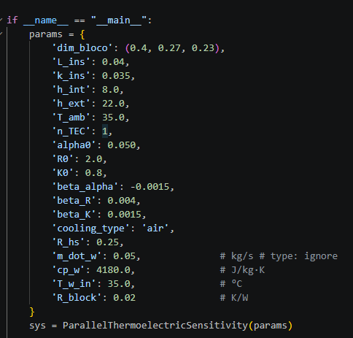
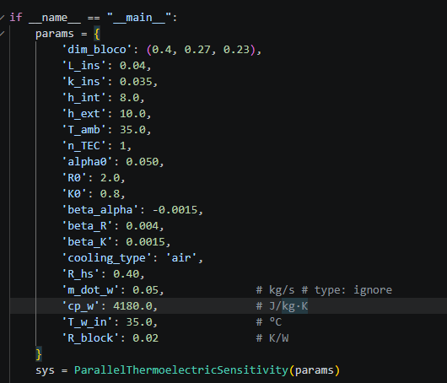

Cenário Nominal (Brisa Marítima Moderada)(Sistema de Refrigeração a Watercooler) |  |  |  |  |  |  |  |  |  | Pior Cenário (Ar Parado/Sombra sem vento) (Sistema de Refrigeração a Watercooler)
I | Tc | Th | Qc | Qh | Pel | COP | Alpha | R | K | I | Tc | Th | Qc | Qh | Pel | COP | Alpha | R | K
6 | 3.0195 | 37.5225 | 20.7130 | 101.7753 | 81.0624 | 0.2555 | 0.0504 | 1.9622 | 0.7943 | 6 | 2.4850 | 37.5123 | 20.2194 | 101.3660 | 81.1466 | 0.2492 | 0.0504 | 1.9600 | 0.7940
5 | 4.6418 | 36.9068 | 19.6623 | 76.9345 | 57.2722 | 0.3433 | 0.0503 | 1.9662 | 0.7949 | 5 | 4.1291 | 36.8972 | 19.1970 | 76.5468 | 57.3498 | 0.3347 | 0.0503 | 1.9641 | 0.7946
4 | 7.6371 | 36.3659 | 17.7223 | 55.1101 | 37.3878 | 0.4740 | 0.0502 | 1.9760 | 0.7964 | 4 | 7.1694 | 36.3572 | 17.3064 | 54.7580 | 37.4516 | 0.4621 | 0.0502 | 1.9741 | 0.7961
3 | 12.0716 | 35.9011 | 14.8502 | 36.3570 | 21.5069 | 0.6905 | 0.0501 | 1.9919 | 0.7988 | 3 | 11.6742 | 35.8937 | 14.5051 | 36.0571 | 21.5520 | 0.6730 | 0.0501 | 1.9903 | 0.7985
2 | 18.0328 | 35.5153 | 10.9892 | 20.7896 | 9.8004 | 1.1213 | 0.0499 | 2.0142 | 0.8021 | 2 | 17.7342 | 35.5096 | 10.7367 | 20.5619 | 9.8251 | 1.0928 | 0.0499 | 2.0130 | 0.8019
1 | 25.6310 | 35.2128 | 6.0681 | 8.5866 | 2.5186 | 2.4093 | 0.0496 | 2.0434 | 0.8065 | 1 | 25.4633 | 35.2096 | 5.9304 | 8.4565 | 2.5261 | 2.3476 | 0.0496 | 2.0427 | 0.8064

I | dTh/dI | dQc/dI | dCOP/dI | dTc/dI | dTc/dL_ins
6 | 0.6529 | 0.6169 | -0.0735 | -0.9524 | -45.5900 |  |  |  |  | I | dTh/dI | dQc/dI | dCOP/dI | dTc/dI | dTc/dL_ins
5 | 0.5784 | 1.4894 | -0.1050 | -2.2996 | -45.5900 |  |  |  |  | 6 | 0.6526 | 0.5991 | -0.0716 | -0.9634 | -41.7900
4 | 0.5032 | 2.3978 | -0.1629 | -3.7021 | -45.5900 |  |  |  |  | 5 | 0.5777 | 1.4505 | -0.1023 | -2.3326 | -41.7900
3 | 0.4259 | 3.3559 | -0.2879 | -5.1814 | -45.5900 |  |  |  |  | 4 | 0.5021 | 2.3377 | -0.1587 | -3.7593 | -41.7900
2 | 0.3450 | 4.3779 | -0.6451 | -6.7594 | -45.5900 |  |  |  |  | 3 | 0.4244 | 3.2742 | -0.2805 | -5.2653 | -41.7900
1 | 0.2588 | 5.4789 | -2.5737 | -8.4593 | -45.5900 |  |  |  |  | 2 | 0.3429 | 4.2743 | -0.6285 | -6.8736 | -41.7900
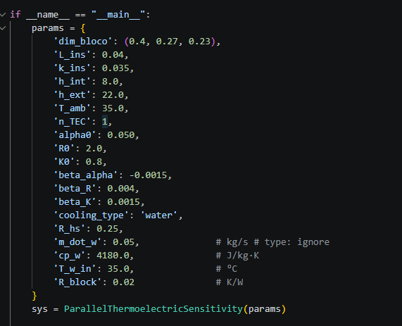
 |  |  |  |  |  |  |  |  |  | 1 | 0.2560 | 5.3527 | -2.5074 | -8.6078 | -41.7900
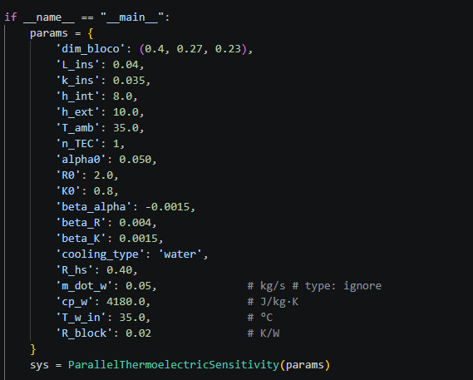

Valor dos parâmentros utilizados para comparação de cenário entre Moraes e Kronbauer

Moraes |  |  |  |  |  | Kronbauer
if __name__ == "__main__": |  |  |  |  |  | if __name__ == "__main__":
params = { |  |  |  |  |  | params = {
dim_bloco': (0.19, 0.11, 0.14), |  |  |  |  |  | dim_bloco': (0.19, 0.11, 0.14),
L_ins': 0.020, |  |  |  |  |  | L_ins': 0.015,
k_ins': 0.035, |  |  |  |  |  | k_ins': 0.035,
h_int': 8.0, |  |  |  |  |  | h_int': 8.0,
h_ext': 22.0, |  |  |  |  |  | h_ext': 22.0,
T_amb': 28.2, |  |  |  |  |  | T_amb': 28,
n_TEC': 1, |  |  |  |  |  | n_TEC': 1,
alpha0': 0.050, |  |  |  |  |  | alpha0': 0.050,
R0': 2.0, |  |  |  |  |  | R0': 2.0,
K0': 0.8, |  |  |  |  |  | K0': 0.8,
beta_alpha': -0.0015, |  |  |  |  |  | beta_alpha': -0.0015,
beta_R': 0.004, |  |  |  |  |  | beta_R': 0.004,
beta_K': 0.0015, |  |  |  |  |  | beta_K': 0.0015,
cooling_type': 'air', |  |  |  |  |  | cooling_type': 'air',
R_hs': 0.32164, |  |  |  |  |  | R_hs': 0.4104,
m_dot_w': 0.05, |  |  |  |  |  | m_dot_w': 0.05, # kg/s # type: ignore
cp_w': 4180.0, |  |  |  |  |  | cp_w': 4180.0, # J/kg·K
T_w_in': 28.2, |  |  |  |  |  | T_w_in': 28.2, # °C
R_block': 0.02, |  |  |  |  |  | R_block': 0.02,
T_init': 28.2, |  |  |  |  |  | T_init': 28.2,
stabilization_tolerance': 0.5, |  |  |  |  |  | stabilization_tolerance': 0.5,
stabilization_rate_tolerance': 0.01, |  |  |  |  |  | stabilization_rate_tolerance': 0.01,
stabilization_max_time': 7200.0 |  |  |  |  |  | stabilization_max_time': 7200.0 # K/W
} |  |  |  |  |  | }
sys = ParallelThermoelectricSensitivity(params) |  |  |  |  |  | sys = ParallelThermoelectricSensitivity(params)
I_test = 5.9
 |  |  |  |  |  | I_test = 5

